Задание 1
 | @dropdown | Комментарий
1. Почему практики тест-дизайна нельзя применять сразу после получения требований?
После получения требований проводится анализ этих требований, выявляются "серые зоны", создаётся последовательность шагов процесса тестирования для достижения поставленной цели, осуществляется декомпозиция и визуализация требований.
2. В какой ситуации классы эквивалентности и граничные значения могут существовать по отдельности? Аргументируй свой ответ и приведи примеры.
Классы эквививалентности могут существовать отдельно от граничных значений, если они предствавлены в виде набора значений, поскольку граничные значения могут быть только у диапазона. Такая ситуация может возникнуть в случае, где нужно проверить привязку даты к празднику России. Например, список праздников: 1 мая "Праздник Весны и Труда", 9 мая "День Победы", 12 июня "День России" является набором данных и для Праздника Весны и Труда необходимо будет проверить значение на дате 1 мая, предыдущую дату - 30 апреля и следущую дату - 2 мая.
3. Что такое эквивалентность? Что такое класс эквивалентности?
Эквивалентность — это равноценность объектов. В тестировании эквивалентными считаются значения, которые приложение обрабатывает одинаково и классом эквивалентности могут считаться области, где для получения этих значений будет применён одинаковый подход.
4. Можно ли исключить проверку в середине диапазона в пользу проверок на границах, входящих в диапазон? Аргументируй свой ответ.
Нельзя, поскольку в случаях когда система не работает при значениях внутри класса эквивалентности - при значениях на границе она тоже работать не будет.
5. Представь, что тебе нужно протестировать форму: у каждого поля есть валидатор. Результат работы формы зависит от комбинации данных в полях. Какие практики тест-дизайна следует применить и почему? Аргументируй свой ответ.
Выделить классы эквивалентности для проверки комбинаций данных в полях. Проверить граничные значения там, где есть ограничения на количество символов (в логине и/или в пароле) Применить попарное тестирование, чтобы оптимизировать проверки, что позволит сократить набор разрешений, браузеров, ОС.
6. Какими способами можно оптимизировать количество проверок при работе с таблицами принятия решений? Аргументируй свой ответ.
Можно исключить повторяющиеся значения, которые считаются негативной проверкой. А также можно объединить группы классов, у которых аналогичен результат.
7. Опиши, чем чек-лист отличается от тест-кейсов. Приведи примеры, где применяют и то, и другое.
Отличие чек-листа от тест-кейса заключается в отсутствии подробного описания шагов проверки. Применить их вместе можно в тех случаях, когда часть приложения достаточно будет проверить с использованием чек-листа, а другую часть уже с использованием тест-кейса. Например, когда я выполнял проект 2-го спринта, то для тестировния вёрстки Яндекс.Маршруты применял чек-лист, а для тестирования логики функциональности бронирования уже применял уже тест-кейсы.
8. Как правильно составить баг-репорт? Какие элементы баг-репорта — обязательные? Почему?
В баг-репорте необходимо уделить внимание деталям, которые позволят оперативно обнаружить причину происхождения описываемого бага. Там должно быть достаточно сведений для его воспроизведения, но при этом следует придерживаться строгого стиля технических документов. Обязательные элементы баг-репорта: 1. ID - уникальный номер баг-репорта, это исключает повторения и путаницу 2. Заголовок - краткое описание самой сути ошибки 3. Шаги воспроизведения - алгоритм, пошаговая инструкция получения бага 4. Результаты - описание ФР и ОР, указывает результат при тестировании и результат из требований 5. Окружение - операционные системы и браузеры, в которых возникает ошибка 6. Приоритет - критичность ошибки и срочность её исправления
9. По каким правилам составляют заголовок баг-репорта? Что будет, если составить заголовок неправильно?
Заголовок баг-репорта кратко и исчерпывающе описывает проблему. При его составлении следует описывать фактический результат. Зачастую хороший заголовок баг-репорта может ответить на три вопроса: ● Что? - что происходит? ● Где? - в каком месте страницы это происходит? ● Когда? - при каком действии это происходит? Неправильно составленный заголовок существенно замедлит для разработчика процесс устранения этого бага.
10. Из чего состоит клиент-серверная архитектура приложения? Кратко опиши функциональность каждого элемента.
Клиент-серверная архитектура состоит из клиента, сервера и интернет или сеть. Клиент — это система, которая связывается с сервером и запрашивает нужную пользователю информацию. Сервер — система, которая обрабатывает запросы клиента и формирует ответ. Интернет или сеть — система связанных между собой устройств, которая помогает клиенту и серверу обмениваться данными.
11. Опиши этапы обработки запроса после того, как в адресную строку браузера вводят URL: https://yandex.ru.
1. Браузер совершает запрос к DNS (система доменных имён) 2. Браузер устанавливает соединение с сервером 3. Передача HTTP-запроса для получения контента с сервера 4. Сервер обрабатывает запрос и отправляет ответ браузеру 5. Браузер и обрабатывает от сервера ответ и отображает его в виде веб-страницы
12. Что такое кэш? Зачем он нужен? Какое правило нужно соблюдать при работе с кэшем в тестировании?
Кэш - это временное хранилище для данных посещенного веб-сайта. Обращаясь к кэшу, можно избежать повторной загрузки данных веб-сайта, что сэкономить время его открытия в браузере. При тестировании необходимо регулярно очищать кэш, поскольку данные из кэша могут способствовать воспроизведению бага.
13. Ты знаешь, что есть протоколы HTTP и HTTPS. - Чем отличаются HTTP и HTTPS? В каких случаях не стоит пользоваться HTTP? - Из каких компонентов состоит HTTP запрос: за что отвечает каждый? - Какие HTTP-методы ты знаешь? За что они отвечают? Приведи примеры применения разных методов. - Что такое код HTTP-ответа? Какие коды бывают?
● HTTP передаёт данные в незащищённом виде и на сайтах, которые используют такой протокол, можно эти данные перехватить. HTTPS шифрует соединение по криптографическим протоколам и таким образом клиент и сервер передают сообщения друг другу безопасно. Пользоваться HTTP не стоит в тех случаях, когда на сайт передаются чувствительные к утечкам данные, которые требуют защиты от злоумышленников. ● HTTP состоит из трёх блоков: 1. Стартовая строка, которая включает в себя: метод - он указывает действие и бэкенд принимает его в обработку, путь до ресурса - адрес, по которому фронтенд отправляет запрос на бэкенд и версию протокола. 2. Заголовки запроса - это дополнительная информация от фронтенда бэкенду. Общие заголовки содержат параметры, которые передаются как в запросах, так и в ответах, а заголовки сущности задают характеристики контента в теле. 3. Тело сообщения — это данные, которые передаёт фронтенд. ● GET - запросит данные у бэкэнда (GET /api/v1/orders/3), DELETE - удалит данные на бэкэнде (DELETE /api/v1/orders/3), PUT - обновит данные на бэкэнде (PUT /api/v1/orders/3), POST - отправит данные на бэкэнд (POST /api/v1/kits/3/products), HEAD - похож на GET, но не возвращает тело ответа, а только стартовую строку и заголовки. ● HTTP-ответ включает в себя код состояния - трёхзначное число, которое указывает код результата: успешно ли сервер обработал запрос. 1хх - предварительный ответ 2хх - успешное принятие сервером запроса (200 ОК - запрос успешно обработан) 3хх - перенаправление 4хх - ошибка клиента 5хх - ошибка сервера
14. Опиши, из каких компонентов может состоять URL. За что отвечает каждый из них?
URL включает в себя обязательные элементы: ● Схема - протокол, по которому передаются данные. Например, HTTP или HTTPS. ● Имя хоста и порт - доменное имя или IP-адрес сервера, к которому обращается пользователь. Также URL может содержать: ● Логин и пароль, которые указывают серверу, какой пользователь к нему обратился. К логину пользователя привязаны права доступа. ● Символ @, который отделяет логин и пароль от имени хоста и порта. Если логин и пароль не применяют, то этот символ не нужен. ● Путь - месторасположение ресурса. Похоже на путь к файлу или папке в файловой системе. ● Параметры запроса - дополнительные параметры вида ключ=значение. Перечисляются после знака ? и разделяются через &.
15. Какие виды мобильных приложений бывают? В чём особенность каждого?
Виды мобильных приложений: ● Веб-приложения. Они используют клиент-серверную архитектуру и адаптированы под мобильные устройства. Веб-приложения не нужно устанавливать и оно требует постоянного доступа к сети. ● Нативные приложения. Они требуют установки на устройство и за счёт использования его ресурсов могут быть более производительны, чем веб-приложения. ● Гибридные приложения. Они комбинируют свойства двух предыдущих. Основа такого вида приложений будет нативное приложение, веб-содержание представляет собой HTML, CSS или JavaScript, которые они могут быть едины для любых мобилных устройств. Чаще всего им также требуется постоянный доступ к интернету.
16. Чем эмулятор отличается от реального устройства? Кратко опиши недостатки и преимущества при тестировании.
Эмулятор - это приложение для ПК, которое позволяет имитировать работу реального мобильного устройства с различными параметрами и функциональностью. К недостаткам можно отнести: ● осутствие возможности запуска для некторых приложений ● осутствие возможности протестировать производительность Преимущества эмулятора : ● проверка с использованием параметров большинства мобильных устройств ● возможность приступить к тестированию приложения без реального устройства ● автоматизация тестирования пользовательского интерфейса ● проверка версии приложения, которая ещё в разработке
17. Проверь, есть ли ошибки в JSON Если да, напиши номер строки с ошибкой, опиши ошибку и предложи исправление.

Ссылка на иллюстрацию:
https://code.s3.yandex.net/qa/schemes/diploma-29.png
03 "value": "Файл" 04 "list": { 15 "save_as_doc": "Сохранить как...", 20 "onсlick": {, 21 "show_print_option": [{ "Цвет": "Насыщенный", "Черно-белая печать?": "", "Размер печати": "A4"}] 29 }
18. Что такое реляционная база данных? Чем она отличается от нереляционной?
Реляционная база данных - это база данных, где информация хранится в таблицах. Отличие нереляционной базы данных - данные хранятся в формате ключ-значения без использования таблиц.
19. Напиши, какие виды JOIN бывают. В чем особенность каждого?
INNER JOIN - возвращаются строки строго на пересечении двух таблиц. LEFT OUTER JOIN - возвращаются все строки левой таблицы, при этом если у строк левой таблицы выполняется условие соединения, они дополнятся данными правой таблицы. При наличии недостающих данных, вместо строк правой таблицы подставляются NULL-значения. RIGHT OUTER JOIN - возвращаются все строки правой таблицы, при этом если у строк правой таблицы выполняется условие соединения, они дополнятся данными левой таблицы. При наличии недостающих данных, вместо строк левой таблицы подставляются NULL-значения. FULL OUTER JOIN - возвращаются строки и левой, и правой таблиц,при этом если у строк левой таблицы и правой таблицы выполняется условие соединения, они объединятся в одну строку. При наличии строк, у которых не выполняется условие соединения, они дополнятся NULL-значениями.
Исходные данные для заданий ниже Ты тестируешь сервис, который доставляет еду за 30 минут. Пока это маленький стартап, поэтому ты работаешь всего с четырьмя таблицами: Orders — все доставленные заказы; ORDERS_ID — ID заказов, int; USER_ID — ID пользователей, int; EMPLOYEE_ID — ID сотрудников, int; DELIVERY_TIME — время доставки в минутах, int; ITEMS — список товаров, char; Users — пользователи; USER_ID — ID пользователей, int; FULL_NAME — полное ФИО пользователя, char; PHONE — номер телефона пользователя, char; ADDRESS — адрес пользователя, char; Employees — работники; EMPLOYEE_ID — ID сотрудника, int; FIRST_NAME —имя сотрудника, char; LAST_NAME — фамилия сотрудника, char; PHONE — телефон сотрудника, char; JOB_ID — ID специализации, int; Jobs — типы работ в сервисе JOB_ID — ID специализации, int; JOB_TYPE — тип специализации, char; HOURS — число рабочих часов в неделю, int; SALARY — зарплата сотрудника с данной специализацией в рублях, int;

Ссылка на иллюстрацию:
https://code.s3.yandex.net/qa/schemes/diploma-33.png

20. В службу поддержки пришло много жалоб: заказы, в которых есть гречка, доставляют почти час, хотя сервис обещает успеть в 30 минут. Проверь, действительно ли курьеры опаздывают. Выбери все заказы, где есть хотя бы один товар - «гречка» и время доставки свыше 30 минут. В результирующей таблице должны быть ID заказов и ID курьеров. В ответе приложи SQL-запрос.
SELECT ORDERS_ID, EMPLOYEE_ID FROM Orders WHERE DELIVERY_TIME > 30 AND ITEMS = 'гречка';
21. Менеджер предложил добавить новую функциональность в продукт: мониторинг, который показывает самых активных клиентов за всё время работы компании. Проверь, что список пользователей корректно выводится на экран. На этом этапе разработки достаточно проверить только ID клиентов. Выбери пять самых активных клиентов по количеству заказов. В результирующую таблицу выведи ID каждого пользователя и число заказов. Отсортируй данные по убыванию числа заказов, выбери пять самых активных клиентов. В ответе приложи SQL-запрос.
SELECT Users.USERS_ID, COUNT(Orders.ORDERS_ID) AS orders_number FROM Users WHERE INNER JOIN Orders ON Orders.user_id = Users.user_id ORDER BY orders_number DESC LIMIT 5;
22. Из бухгалтерии пришёл баг-репорт: зарплаты сотрудников рассчитываются некорректно. Оказалось, что почти все ошибки в расчётах — в расчётных листах менеджеров. Выведи список ID всех сотрудников, у которых в специализации содержится «менеджер», с зарплатой больше 70 000 рублей. В ответе приложи SQL-запрос.
SELECT Employees.EMPLOYEE_ID FROM Employees INNER JOIN Jobs ON Employees.job_id = Jobs.job_id WHERE Jobs.JOB_TYPE LIKE %менеджер% AND Jobs.SALARY > 70000;
23. Изучи три ситуации и ответь на вопрос: стоит ли писать автотесты в этом случае? Аргументируй свой ответ. 1) Проект существует давно, у него написано много ручных тестов. 2) Проект временный: продлится всего несколько месяцев. 3) Проект нестабилен: в функциональность часто вносят изменения.
1. Это идеальные условия для применения автотестов, поскольку автоматизация уже готовых ручных тестов существенно сократит время на их выполнение. 2. К автотестам прибегать не имеет смысла, поскольку для таких непродолжительных проектов эффективнее будут ручные тесты. 3. Такой проект не нуждается в автотестах, поскольку частые изменения функциональности будут требовать и частых измений в автотестах, а это уже сводит на нет целесообразность их применения и будет достаточно ручного тестирования.

Задание 2 артефакты
Скриншоты

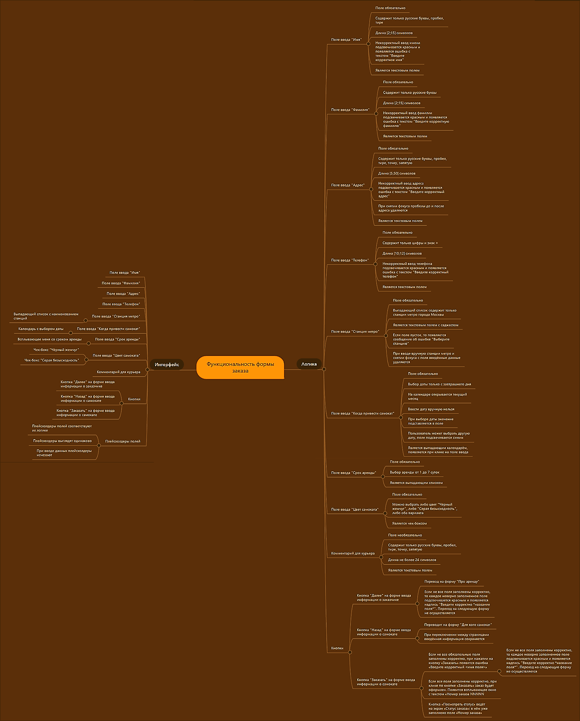
 | // вставь ссылку или картинку

